Sheet1
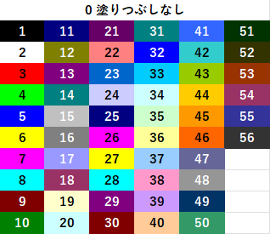
1 | String | ColorIndex | リンク
2 | string | https://www.tipsfound.com/vba/07006
3 | strinabcg
4 | xyzstring
5 | string
6 | String
7 | string
8 | string
9 | strinabcg
10 | strinabcg
11 | string
12 | strinG
13 | string
14 | strinabcg
15 | String
16 | strinabcg
17 | string
18 | string
19 | string
20 | string
21 | string |  |  | f
22 | string
23 | string
24 | string
25 | String
26 | string
27 | strinG
28 | string
29 | string
30 | string
31 | string
32 | string
33 | string
34 | string
35 | string
36 | string
37 | string
38 | string
39 | string
40 | string
41 | string
42 | strabcing
43 | String
44 | abcgstrin
45 | strinabcg
46 | string
47 | string
48 | string
49 | string
50 | string
51 | string
52 | string
53 | string
54 | string
55 | abcgstrin
56 | abcgstrinxyz

